상품제안서
브리츠 LED 무드라이트 블루투스스피커 | 상품코드: S28433

 |  |  |  |  |  |  | 02-713-8555 | www.synergygift.co.kr
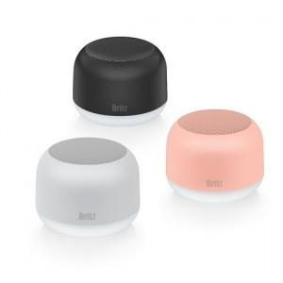

【상세/제작정보】 | <p><span style="font-size: 14pt;">※ 핑크, 블랙 단종으로 화이트 색상만 진행 가능합니다.</span></p>

【인쇄/포장옵션】 | 레이저, DTF필름전사 / 포장지포장

【공급단가】 | 수량 | 30~ | 100~ | 300~ | 500~ | 1,000~
*VAT별도 | 화이트 | 28,400원 | 26,700원 | 25,800원 | 25,100원 | 24,700원

【상품 URL】 | https://www.synergygift.co.kr:443/src/goods_detail.php?gdno=28433

